상품제안서
깨끗한 휴대용물티슈 | 상품코드: S37470

 |  |  |  |  |  |  | 02-713-8555 | www.synergygift.co.kr
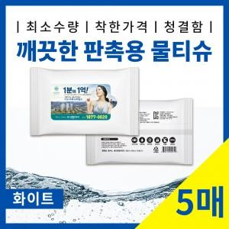

【상세/제작정보】 | <p><span style="font-size: 14pt;">​※ 옵션별 운임비 정책이 상이합니다.</span></p><p><span style="font-size: 14pt;">&nbsp;</span></p><p><span style="font-size: 14pt;">※ 20매 200개 1박스 / 4,000원(VAT별도)</span></p><p><span style="font-size: 14pt;">※ 15매 250</span><span style="font-size: 18.6667px;">개 1박스 / 4,000원(VAT별도)</span></p><p><span style="font-size: 14pt;">※ 10매 350</span><span style="font-size: 18.6667px;">개 1박스 / 4,000원(VAT별도)</span><span style="font-size: 14pt;">​</span></p><p><span style="font-size: 14pt;">※ 5매 500</span><span style="font-size: 18.6667px;">개 1박스 / 4,000원(VAT별도)</span><span style="font-size: 14pt;">​</span><span style="font-size: 14pt;">​</span></p>

【인쇄/포장옵션】 | 스티커 / 포장불가능

【공급단가】 | 수량 | 1,000~ | 3,000~ | 10,000~ | 30,000~ | 50,000~
*VAT별도 | 5매입 | 156원 | 147원 | 140원 | 137원 | 134원
 | 10매입 | 164원 | 155원 | 148원 | 144원 | 141원
 | 15매입 | 234원 | 222원 | 210원 | 206원 | 202원
 | 20매입 | 297원 | 280원 | 266원 | 259원 | 256원

【상품 URL】 | https://www.synergygift.co.kr:443/src/goods_detail.php?gdno=37470

